Sheet1
附件2
序号 | 安装位置名称 | 材质及工艺参数 | 规格 | 数量 | 制作样图
1 | 康乐中心 | 镀锌板烤漆 UV喷印，背后垫PVC 3CM厚度 | 90cm*39cm | 1
2 | 网球场旁 | 镀锌板镂空连笔画烤漆丝印，内容激光镂空，亚克力 吸塑板内打灯单面+底座盖子+时控+漏电保护，双面制作 | 60cm*200cm | 1
3 | 网球场旁 | 镀锌板镂空连笔画烤漆丝印，内容激光镂空，亚克力 吸塑板内打灯单面+底座盖子+时控+漏电保护， 单面制作 | 60cm*200cm | 1
4 | 网球场旁 | 镀锌板镂空连笔画烤漆丝印，内容激光镂空，亚克力 吸塑板内打灯单面+底座盖子+时控+漏电保护， 单面制作 | 60cm*200cm | 1
5 | 网球场旁 | 镀锌板镂空连笔画烤漆丝印，内容激光镂空，亚克力 吸塑板内打灯单面+底座盖子+时控+漏电保护， 单面制作 | 60cm*200cm | 1
6 | 大厅门口 | 镀锌板镂空连笔画烤漆丝印，内容激光镂空，亚克力 吸塑板内打灯单面+底座盖子+时控+漏电保护，双面制作 | 63cm*250cm | 1
7 | 连廊 | 镀锌板镂空连笔画烤漆丝印，内容激光镂空，亚克力 吸塑板内打灯单面+底座盖子+时控+漏电保护， 单面制作 | 60cm*200cm | 1
8 | 会议室外草坪 | 镀锌板镂空连笔画烤漆丝印，内容激光镂空，亚克力 吸塑板内打灯单面+底座盖子+时控+漏电保护， 单面制作 | 60cm*200cm | 1
9 | 会议室外 | 镀锌板烤漆，单面丝印 加底座 | 60cm*200cm | 1
10 | 锅炉房外 | 镀锌板烤漆，单面丝印 加底座 | 63cm*250cm | 1
11 | 锅炉房外 | 镀锌板烤漆 UV喷印，背后垫PVC 3CM厚度 | 60cm*120cm | 1
12 | 4#/5#/6# 电梯前室 | 镀锌板烤漆 UV喷印，背后垫PVC 3CM厚度 | 38cm*90cm | 7
13 | 4#/5#/6# 电梯内 | 5MM亚克力背喷盖白 | 12cm*35cm | 3
14 | 7#8# 电梯前室 | 镀锌板烤漆 UV喷印，背后垫PVC 3CM厚度 | 38cm*90cm | 7
15 | 二楼办公室外 | 镀锌板烤漆 UV喷印，背后垫PVC 3CM厚度 | 38cm*308cm | 1
16 | 1#2# 电梯前室 | 镀锌板烤漆 UV喷印，背后垫PVC 3CM厚度 | 38cm*90cm | 3
17 | 零点餐厅门口 | 5MM亚克力双面背喷盖白，加钢丝绳吊装 | 14cm*30cm | 1
18 | 宴会厅通道 | 镀锌板烤漆 UV喷印，背后垫PVC 3CM厚度 | 38cm*90cm | 7
19 | 前台后 | 镀锌板烤漆 UV喷印，背后垫PVC 3CM厚度 | 38cm*90cm | 1
20 | 宴会厅电梯 | 镀锌板烤漆 UV喷印，背后垫PVC 3CM厚度 | 38cm*90cm | 2
21 | 卫生间 | 镀锌板烤漆 UV喷印，背后垫PVC 3CM厚度 | 13.5cm*26cm | 10 | 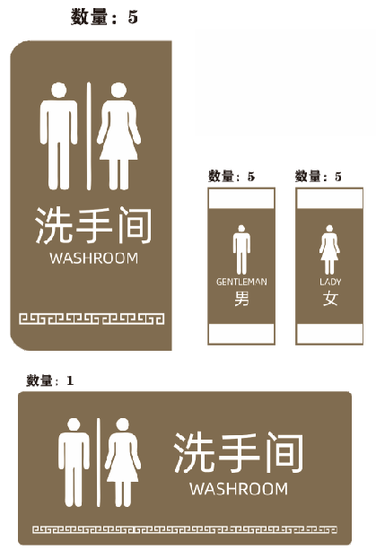
 |  | 镀锌板烤漆 UV喷印，背后垫PVC 3CM厚度 | 30cm*65cm | 1
 |  | 镀锌板烤漆 UV喷印，背后垫PVC 3CM厚度 | 35cm*15cm | 5
22 | 全日制早餐厅 | 镀锌板烤漆 UV喷印，背后垫PVC 3CM厚度 | 38cm*90cm | 1
23 | 会议室通道 | 镀锌板烤漆，双面丝印 加底座 | 54cm*167cm | 1
24 | 办公室外通道 | 镀锌板烤漆 UV喷印，背后垫PVC 3CM厚度 | 38cm*90cm | 1
25 | 餐饮后场标识牌 | 3mm亚克力背喷 喷白 贴胶 | 26*16cm | 39 | 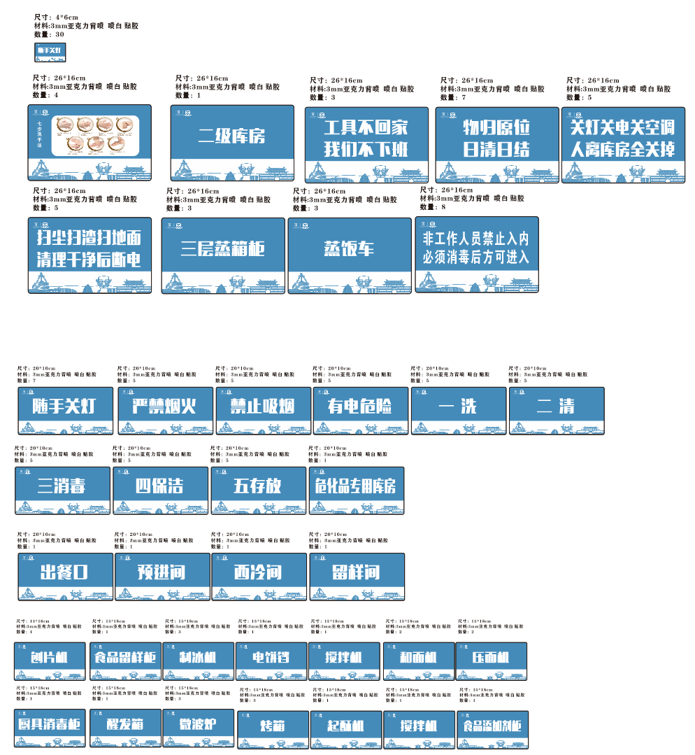
26 | 餐饮后场标识牌 | 3mm亚克力背喷 喷白 贴胶 | 20*10cm | 52
27 | 餐饮后场标识牌 | 3mm亚克力背喷 喷白 贴胶 | 15*8CM | 21
28 | 餐饮后场标识牌 | 3mm亚克力背喷 喷白 贴胶 | 4*6CM | 30
29 | 名称牌 | 3mm亚克力背喷 喷白 贴胶 | 8*5.5CM | 29
30 | 垃圾分类牌 | 写真+KT板 | 60*90CM | 6 | 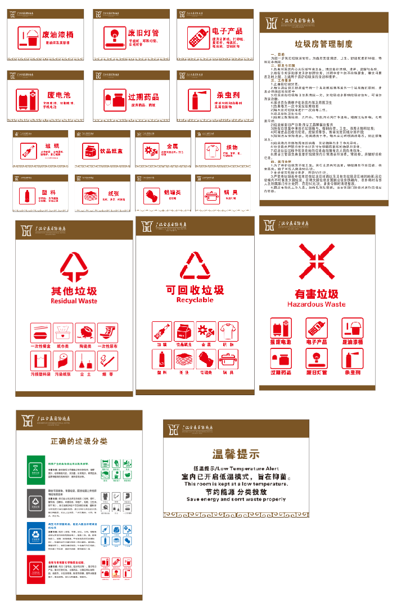
31 | 垃圾分类牌 | 写真+KT板 | 30*20CM | 14

